はじめにお読みください
「STI for SDGs」アワードの応募にあたって ～ はじめにお読みください ～
国立研究開発法人 科学技術振興機構 「科学と社会」推進部（「STI for SDGs」アワード事務局）
「STI for SDGs」アワードへの応募をご検討いただき、ありがとうございます。ご応募にあたっては、ホームページに掲載の応募要領と本用紙内の”応募資料作成時の注意事項”についても必ずご確認ください。
■応募の流れ
① ”記入上の注意事項” を参照し、”応募申請用紙１および２”に必要事項を記入する。
参考資料を同時に提出したい場合は、参考資料も作成する。（参考資料の提出は任意）
↓
② 応募サイト（https://form.jst.go.jp/enquetes/award-2021)にアクセスして、基本情報の入力と、
応募申請用紙，参考資料のファイルをアップロードする。
↓
③ 担当者連絡先のメールアドレス宛に完了通知メールが届けば応募完了。
※迷惑メールフィルターなどをお使いの場合、事前に jst.go.jp のドメインからのメールが
受領できるようにしておいてください。
■ 応募資料作成時の注意事項
1) 提出するファイル名称のルール
・いずれのファイルも、ファイル名の冒頭には”団体名称_”を付ける。（団体名称は略称等可）
2) 作成全般における注意事項
・各シートとも、行や列の削除や挿入、並べ替えなどは行わないでください。
・高校生以下が主体の活動に関する応募については、代表者として取り組み内容をご存知の成人の
方のご連絡先を記入ください。
・提出ファイルは、いずれもサイズを3MB以内にする。（PDF化やZIP形式の圧縮を推奨）
３MB以内にできない場合は、事務局に相談のこと。
・応募申請用紙，参考資料ともに図表の貼付は可能。但し、モノクロでも判別可能な形で作成する。
・動画（リンクも含む）は使用不可。
3) 参考資料に関する補足
・参考資料は、A4用紙10枚程度（PowerPoint の場合は10スライド程度）までとする。
参考資料が複数ファイルになる場合は、ZIP形式にて１つのファイルにまとめて提出すること。
（応募サイト上には、申請用紙、参考資料とも、１つずつのファイルを登録する）
・応募申請用紙の記入を省略し参考資料内の記述で代替することは認めない。
・資料の1ページ目には団体名称，取組名称，責任者氏名の情報を記載する。（形式自由）
・冊子やパンフレットなどは該当箇所のみ抽出しての使用も可。

応募申請用紙1
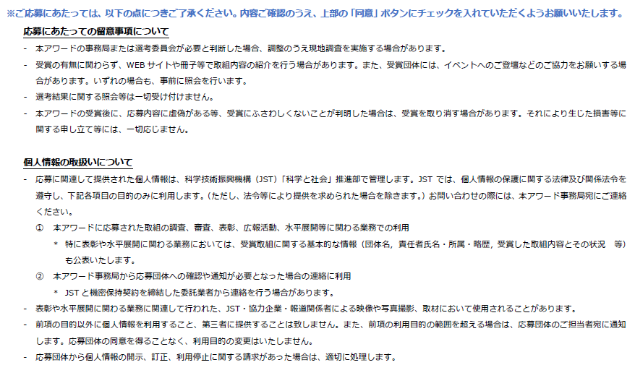
「STI for SDGs」アワード 応募申請用紙１（団体基本情報）
 |  |  | (V1.2 2021/6/7）
記入項目 |  | 応募内容 | ※内容に関する補足
基本情報 | 応募団体正式名称 ※ （25文字以内） |  | 取組に直結する呼称などがある場合は、そちらでご応募いただけます。連名でのご応募の場合は代表団体名のみご記入ください。
 | 取り組み名称 ※ （35文字以内）
代表者情報 | 所属団体名［代表者］ ※ |  | ※本欄には応募に関する代表団体の情報を記入ください。
＜注意事項＞
・代表者の方への事
務連絡の送付に支
障がある場合は、
必ず「事務連絡の
可否」欄を”不可”
にしてください。
・高校生以下の方が
主体の活動の場合、
代表者欄には、活
動内容をご存知の
成人の方の情報を
記載ください。
 | 所属部署・学部等［代表者］
 | 氏名［代表者］ ※ |  | 応募取り組みに関する代表者（責任者）／姓の後に空白必要
 | 氏名（カナ）［代表者］ ※ |  | 全角カナ／姓の後に空白必要
 | 役職［代表者］
 | 郵便番号［代表者］ ※ |  | 半角数字／ハイフン不要
 | 住所：都道府県［代表者］ ※
 | 住所：市区町村以下［代表者］ ※
 | 電話番号［代表者］ ※ |  | 半角数字／ハイフン不要
 | メールアドレス［代表者］ ※
 | 事務連絡の可否 ※ |  | ”可”または空欄の場合、代表者の方にも事務連絡を差し上げます。
担当者①情報 | 所属団体名［担当者①］ （※） |  | 審査に関する事務連絡を差し上げる場合がありますので、必ず連絡が取れる方の情報をご記入ください。
・代表者と同じ | 所属部署・学部等［担当者①］
場合は省略可 | 氏名［担当者①］ （※） |  | 姓の後に空白必要
・入力の場合は | 氏名（カナ）［担当者①］ （※） |  | 全角カナ／姓の後に空白必要
（※）は必須 | 役職［担当者①］
 | 郵便番号［担当者①］ （※） |  | 半角数字／ハイフン不要
 | 住所：都道府県［担当者①］ （※）
 | 住所：市区町村以下［担当者①］ （※）
 | 電話番号［担当者①］ （※） |  | 半角数字／ハイフン不要
 | メールアドレス［担当者①］ （※）
担当者②情報 | 所属団体名［担当者②］ （※） |  | 審査に関する事務連絡を差し上げる場合がありますので、必ず連絡が取れる方の情報をご記入ください。
・省略可 | 所属部署・学部等［担当者②］
・入力の場合は | 氏名［担当者②］ （※） |  | 姓の後に空白必要
（※）は必須 | 氏名（カナ）［担当者②］ （※） |  | 全角カナ／姓の後に空白必要
 | 役職［担当者②］
 | 郵便番号［担当者②］ （※） |  | 半角数字／ハイフン不要
 | 住所：都道府県［担当者②］ （※）
 | 住所：市区町村以下［担当者②］ （※）
 | 電話番号［担当者②］ （※） |  | 半角数字／ハイフン不要
 | メールアドレス［担当者②］ （※）
 | 連絡事項 |  | 基本情報や事務局からの連絡等に補足事項がある場合は、本欄にご記入ください。

下記の留意事項及び個人情報の取り扱いについて確認しました。

